P1
中部空港 貿易概況

【令和7年6月】 |  |  |  |  |  |  |  |  |  |  |  |  |  |  |  |  | （単位：百万円、％）
区 分 |  | 輸 出 額 |  |  |  | 輸 入 額 |  |  |  | 輸出入額 |  |  |  | 差引額(▲は輸入超過）
 |  | 前年同期比 |  | 管内比 |  | 前年同期比 |  | 管内比 |  | 前年同期比 |  | 管内比 |  | 前年同期比 |  | 管内比
中部空港 |  |  | 113,529 |  |  |  | 118,551 |  |  |  | 232,080 |  |  |  | ▲ 5,022
 |  | 104.1 |  | 5.4 |  | 113.7 |  | 10.7 |  | 108.8 |  | 7.2 |  | － |  | －
名古屋税関 管 内 |  |  | 2,111,553 |  |  |  | 1,110,641 |  |  |  | 3,222,193 |  |  |  | 1,000,912
 |  | 97.9 |  | － |  | 101.8 |  | － |  | 99.2 |  | － |  | 93.9 |  | －

【推移】 |  |  |  |  |  |  |  |  |  |  |  |  |  |  |  |  | （単位：百万円、％）
期 間 |  | 輸 出 額 |  |  |  | 輸 入 額 |  |  |  | 輸出入額 |  |  |  | 差引額(▲は輸入超過）
 |  | 金 額 |  |  | 前 年 同期比 | 金 額 |  |  | 前 年 同期比 | 金 額 |  |  | 前 年 同期比 | 金 額 |  |  | 前 年 同期比
令和2年 |  |  | 804,954 |  | 86.2 |  | 824,065 |  | 73.8 |  | 1,629,019 |  | 79.4 |  | ▲ 19,111 |  | 10.5
令和3年 |  |  | 1,190,948 |  | 148.0 |  | 811,002 |  | 98.4 |  | 2,001,950 |  | 122.9 |  | 379,947 |  | －
令和4年 |  |  | 1,319,966 |  | 110.8 |  | 1,015,116 |  | 125.2 |  | 2,335,082 |  | 116.6 |  | 304,851 |  | 80.2
令和5年 |  |  | 1,208,038 |  | 91.5 |  | 1,082,943 |  | 106.7 |  | 2,290,981 |  | 98.1 |  | 125,095 |  | 41.0
令和6年 |  |  | 1,313,339 |  | 108.7 |  | 1,309,092 |  | 120.9 |  | 2,622,432 |  | 114.5 |  | 4,247 |  | 3.4
令和5年 | 下期 |  | 630,853 |  | 92.5 |  | 570,079 |  | 111.1 |  | 1,200,932 |  | 100.5 |  | 60,774 |  | 36.0
令和6年 | 上期 |  | 613,253 |  | 106.2 |  | 634,712 |  | 123.8 |  | 1,247,965 |  | 114.5 |  | ▲ 21,460 |  | －
令和6年 | 下期 |  | 700,087 |  | 111.0 |  | 674,380 |  | 118.3 |  | 1,374,466 |  | 114.4 |  | 25,707 |  | 42.3
令和7年 | 上期 |  | 668,397 |  | 109.0 |  | 707,425 |  | 111.5 |  | 1,375,822 |  | 110.2 |  | ▲ 39,028 |  | 181.9
令和6年 | １月 |  | 83,026 |  | 96.0 |  | 99,714 |  | 120.2 |  | 182,740 |  | 107.8 |  | ▲ 16,688 |  | －
 | ２月 |  | 103,312 |  | 113.6 |  | 96,957 |  | 133.6 |  | 200,269 |  | 122.4 |  | 6,355 |  | 34.6
 | ３月 |  | 112,883 |  | 104.6 |  | 102,611 |  | 105.1 |  | 215,494 |  | 104.8 |  | 10,272 |  | 99.4
 | ４月 |  | 108,078 |  | 102.6 |  | 108,019 |  | 132.2 |  | 216,096 |  | 115.5 |  | 59 |  | 0.3
 | ５月 |  | 96,877 |  | 107.4 |  | 123,169 |  | 141.9 |  | 220,047 |  | 124.3 |  | ▲ 26,292 |  | －
 | ６月 |  | 109,077 |  | 113.4 |  | 104,243 |  | 114.3 |  | 213,320 |  | 113.8 |  | 4,834 |  | 95.7
 | ７月 |  | 125,232 |  | 116.5 |  | 119,447 |  | 137.0 |  | 244,679 |  | 125.7 |  | 5,784 |  | 28.4
 | ８月 |  | 103,383 |  | 118.3 |  | 95,891 |  | 110.3 |  | 199,274 |  | 114.3 |  | 7,492 |  | 17倍
 | ９月 |  | 107,744 |  | 99.3 |  | 109,571 |  | 108.0 |  | 217,315 |  | 103.5 |  | ▲ 1,827 |  | －
 | 10月 |  | 122,175 |  | 108.4 |  | 118,539 |  | 123.9 |  | 240,714 |  | 115.5 |  | 3,636 |  | 21.4
 | 11月 |  | 116,040 |  | 109.6 |  | 116,447 |  | 105.1 |  | 232,487 |  | 107.3 |  | ▲ 406 |  | 8.3
 | 12月 |  | 125,513 |  | 115.2 |  | 114,485 |  | 129.9 |  | 239,997 |  | 121.8 |  | 11,028 |  | 52.9
令和7年 | １月 |  | 94,661 |  | 114.0 |  | 122,729 |  | 123.1 |  | 217,390 |  | 119.0 |  | ▲ 28,068 |  | 168.2
 | ２月 |  | 114,902 |  | 111.2 |  | 101,879 |  | 105.1 |  | 216,781 |  | 108.2 |  | 13,023 |  | 204.9
 | ３月 |  | 126,196 |  | 111.8 |  | 108,688 |  | 105.9 |  | 234,884 |  | 109.0 |  | 17,508 |  | 170.4
 | ４月 |  | 117,058 |  | 108.3 |  | 130,455 |  | 120.8 |  | 247,512 |  | 114.5 |  | ▲ 13,397 |  | －
 | ５月 |  | 102,052 |  | 105.3 |  | 125,123 |  | 101.6 |  | 227,175 |  | 103.2 |  | ▲ 23,071 |  | 87.8
 | ６月 |  | 113,529 |  | 104.1 |  | 118,551 |  | 113.7 |  | 232,080 |  | 108.8 |  | ▲ 5,022 |  | －
 | ７月
 | ８月
 | ９月
 | 10月
 | 11月
 | 12月
・令和5年以前：確定値
・令和6年：確々報値
・令和7年：輸出の5月分並びに輸入、輸出入及び差引の4月分以前は、確報値
・管内比とは、中部空港が名古屋税関管内に占める割合

【推移グラフ】
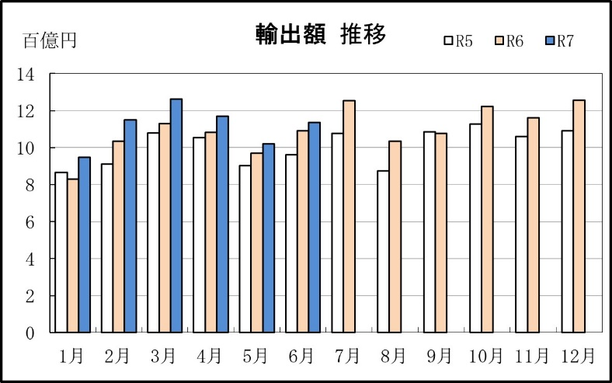
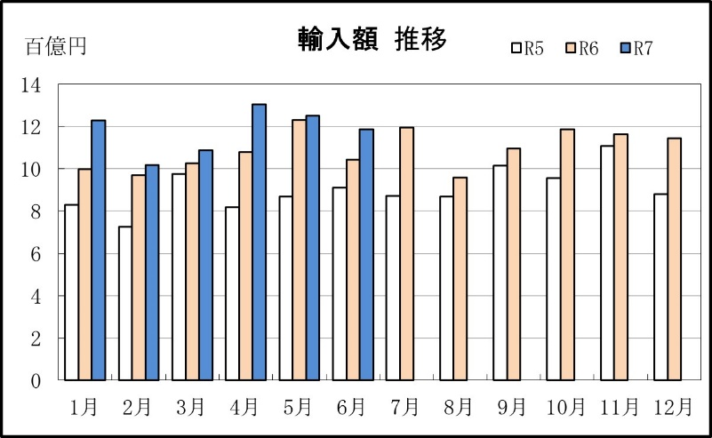

【グラフ作成用データ】

輸出 | 2023年 | 2024年 | 2025年 |  | 輸入 | 2023年 | 2024年 | 2025年
 | R5 | R6 | R7 |  |  | R5 | R6 | R7
1月 | 9 | 8 | 9 |  | 1月 | 8 | 10 | 12
2月 | 9 | 10 | 11 |  | 2月 | 7 | 10 | 10
3月 | 11 | 11 | 13 |  | 3月 | 10 | 10 | 11
4月 | 11 | 11 | 12 |  | 4月 | 8 | 11 | 13
5月 | 9 | 10 | 10 |  | 5月 | 9 | 12 | 13
6月 | 10 | 11 | 11 |  | 6月 | 9 | 10 | 12
7月 | 11 | 13 | #N/A |  | 7月 | 9 | 12 | #N/A
8月 | 9 | 10 | #N/A |  | 8月 | 9 | 10 | #N/A
9月 | 11 | 11 | #N/A |  | 9月 | 10 | 11 | #N/A
10月 | 11 | 12 | #N/A |  | 10月 | 10 | 12 | #N/A
11月 | 11 | 12 | #N/A |  | 11月 | 11 | 12 | #N/A
12月 | 11 | 13 | #N/A |  | 12月 | 9 | 11 | #N/A

グラフ単位 |  |  |  |  | グラフ単位
百億円 | 兆円 |  |  |  | 百億円 | 兆円

